サンプル
基本設計書 |  |  |  |  |  |  | 最終編集日 | 2020-02-10
 |  |  |  |  |  |  | 最終編集者 | 新垣

画面ID | 02 | 画面名 |  | ログイン

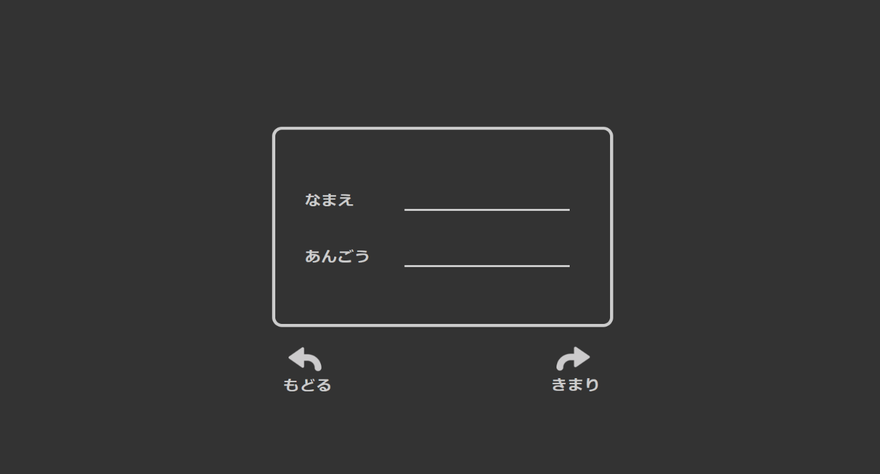
ID
 |  |  |  |  |  | 前画面で「はじめから」を選んだ場合
 |  |  |  |  |  | 新しく考えた「ID」と「あんごう」を入力

 |  |  |  |  |  | 前画面で「つづきから」を選んだ場合
 |  |  |  |  |  | アカウント作成時に決めた
 |  |  |  |  |  | 「ID」と「あんごう」を入力

 |  |  | スタート画面に遷移 |  | 前画面で「つづきから」を選んだ場合
 |  |  |  |  | ホーム画面で遷移

月表示
基本設計書 |  |  |  | 最終編集日 | 2020-06-15
 |  |  |  | 最終編集者 | 神谷

画面ID | 02 | 画面名 | 月表示

該当する年を表示。
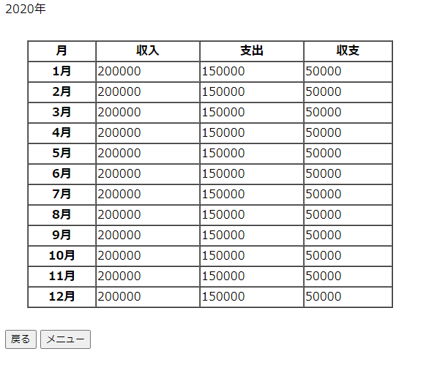

月ごと収入・支出・収支の表示。
月の細かい収入・支出・収支を見る場合はその月を選択。
→カレンダー画面に遷移。

メニュー画面に遷移。

年月の選択画面に遷移。

カレンダー
基本設計書 |  |  |  | 最終編集日 | 2020-06-15
 |  |  |  | 最終編集者 | 神谷

画面ID | 02 | 画面名 | カレンダー

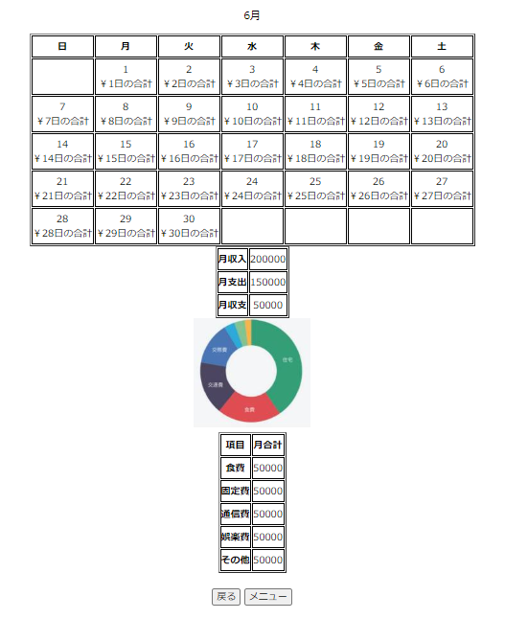

その月のカレンダーを表示。
日ごとにその日の支出金額を表示。
日を選択するとその日の詳細データを表示する画面に遷移。

月の収入・支出・収支を表示。

月の項目ごとの支出をグラフで割合を表しています。
例：食費、固定費、通勤費など。

月ごとに項目ごとの合計金額が表示される。

メニュー画面に遷移。
月表示画面に遷移。

